Sheet1
Alkalmazott szűrők: Highlighted nem egyezik ezzel: (Üres) Arrival_date ekkori vagy későbbi a következőnél: 2025.12.01. 0:00:00 Mandatory egyezik ezzel: Yes LSP egyezik ezzel: Maersk TO_assigned_status_date ekkori vagy későbbi a következőnél: 2026.01.01. 0:00:00 és dátuma korábbi, mint 2026.01.26. 0:00:00 Canceled_shipment egyezik ezzel: N

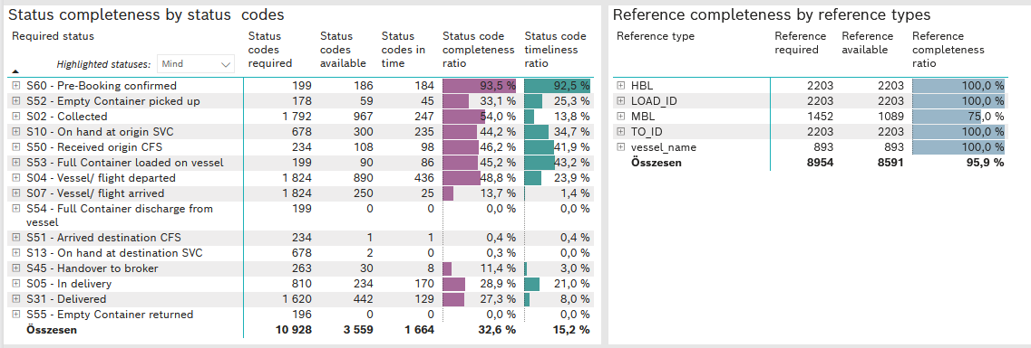
Required status | STATUS_TYPE | Service_Provider | Status codes required | Status codes available | Status codes in time | Status code completeness ratio | Status code timeliness ratio
S60 - Pre-Booking confirmed | Actual | 0000056066 - Maersk | 199 | 186 | 184 | 93.5 % | 92.5 %
S52 - Empty Container picked up | Actual | 0000056066 - Maersk | 178 | 59 | 45 | 33.1 % | 25.3 %
S02 - Collected | Actual | 0000056066 - Maersk | 985 | 392 | 247 | 39.8 % | 25.1 %
S02 - Collected | Estimated | 0000056066 - Maersk | 807 | 575 | 0 | 71.3 % | 0.0 %
S10 - On hand at origin SVC | Actual | 0000056066 - Maersk | 678 | 300 | 235 | 44.2 % | 34.7 %
S50 - Received origin CFS | Actual | 0000056066 - Maersk | 234 | 108 | 98 | 46.2 % | 41.9 %
S53 - Full Container loaded on vessel | Actual | 0000056066 - Maersk | 199 | 90 | 86 | 45.2 % | 43.2 %
S04 - Vessel/ flight departed | Actual | 0000056066 - Maersk | 912 | 247 | 245 | 27.1 % | 26.9 %
S04 - Vessel/ flight departed | Estimated | 0000056066 - Maersk | 912 | 643 | 191 | 70.5 % | 20.9 %
S07 - Vessel/ flight arrived | Actual | 0000056066 - Maersk | 912 | 16 | 16 | 1.8 % | 1.8 %
S07 - Vessel/ flight arrived | Estimated | 0000056066 - Maersk | 912 | 234 | 9 | 25.7 % | 1.0 %
S54 - Full Container discharge from vessel | Actual | 0000056066 - Maersk | 199 | 0 | 0 | 0.0 % | 0.0 %
S51 - Arrived destination CFS | Actual | 0000056066 - Maersk | 234 | 1 | 1 | 0.4 % | 0.4 %
S13 - On hand at destination SVC | Actual | 0000056066 - Maersk | 678 | 2 | 0 | 0.3 % | 0.0 %
S45 - Handover to broker | Actual | 0000056066 - Maersk | 149 | 0 | 0 | 0.0 % | 0.0 %
S45 - Handover to broker | Estimated | 0000056066 - Maersk | 114 | 30 | 8 | 26.3 % | 7.0 %
S05 - In delivery | Actual | 0000056066 - Maersk | 810 | 234 | 170 | 28.9 % | 21.0 %
S31 - Delivered | Actual | 0000056066 - Maersk | 810 | 1 | 1 | 0.1 % | 0.1 %
S31 - Delivered | Estimated | 0000056066 - Maersk | 810 | 441 | 128 | 54.4 % | 15.8 %
S55 - Empty Container returned | Actual | 0000056066 - Maersk | 196 | 0 | 0 | 0.0 % | 0.0 %

